3.1.3 UC_CapNhatNgoaiNgu
URD |  | Skill Inventory |  |  |  |  | Process
 |  |  |  |  |  |  | Requirement
Document code |  | URD |  | Document name | User requirement |  | Create Date | 28-Mar-19 | Creator |  | Hoàng
 |  |  |  |  |  |  | Update Date | 28-Mar-19 | Updater |  | Hoàng
3.1.1
Layout
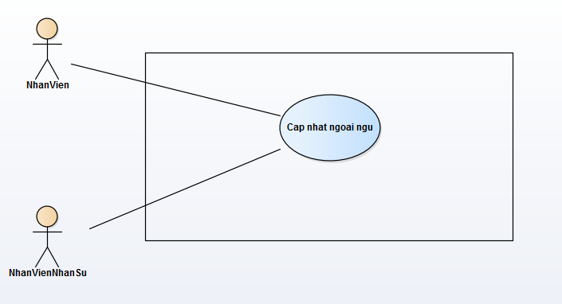

Specification

 | Use case name: |  | Cap nhat ngoai ngu |  |  |  |  |  |  | ID: SI UC 003
 | Area: |  | Skill Inventory
 | Actors: |  | NhanVien, NhanVienNhanSu
 | Description: |  | Chức năng này cho phép nhân viên chỉnh sửa ngoại ngữ của bản thân. Nếu là quyền nhân viên quản lý nhân sự thì có thể chỉnh sửa thông tin ngoại ngữ của bản thân và các nhân viên khác.

 | Trigger Event

 | Trigger Type |  | External
 | Main flows
 | Actor |  |  |  |  | System
 | 1. Nhân viên ấn vào icon chỉnh sửa. |  |  |  |  | 2. Hệ thống hiển thị form chỉnh sửa thông tin của ngoại ngữ trên dòng được
 |  |  |  |  |  | chọn.
 | 3. Nhân viên nhập thông tin cần chỉnh sửa. |  |  |  |  | 4. Hệ thống kiểm tra dữ liệu nhập trên form.
 | 5. Nhân viên ấn nút "Save" để lưu thông tin. |  |  |  |  | 6. Hệ thống hiện popup yêu cầu xác nhận.
 | 7. Nhân viên chọn "OK" |  |  |  |  | 8. Hệ thống update dữ liệu và hiện thông báo cập nhật thành công.

 | Alternative flows
 | Actor |  |  |  |  | System
 | 7.1. Nhân viên chọn "Cancel" sẽ hủy thao tác cập nhật. |  |  |  |  | 4.1. Nếu dữ liệu không hợp lệ, nút "Save" sẽ disenble.

 | Preconditions |  | Nhân viên đã đăng nhập vào hệ thống.
 | Post-conditions |  | Cập nhật thành công ngoại ngữ.
 | Assumptions |  | Dữ liệu cập nhật hợp lệ.
 | Requirement Met |  | Cho phép cập nhật dữ liệu ngoại ngữ.
 | Outstanding Issues |  | N/A
 | Priority |  | Medium
 | Risk |  | Medium

3.1.4 UC_CapNhatChungChi
URD |  | Skill Inventory |  |  |  |  | Process
 |  |  |  |  |  |  | Requirement
Document code |  | URD |  | Document name | User requirement |  | Create Date | 28-Mar-19 | Creator |  | Ân
 |  |  |  |  |  |  | Update Date | 28-Mar-19 | Updater |  | Ân
3.1.1
Layout

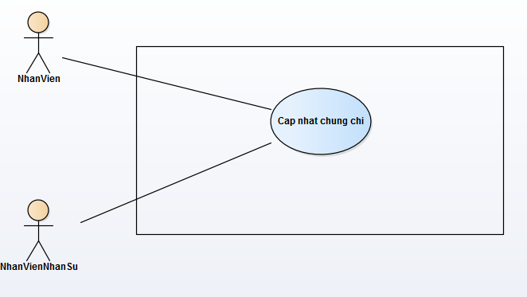

Specification

 | Use case name: |  | Cap nhat chung chi |  |  |  |  |  |  | ID: SI UC 004
 | Area: |  | Skill Inventory
 | Actors: |  | NhanVien, NhanVienNhanSu
 | Description: |  | Chức năng này cho phép nhân viên chỉnh sửa chứng chỉ của bản thân. Nếu là quyền nhân viên quản lý nhân sự thì có thể chỉnh sửa thông tin chứng chỉ của bản thân và các nhân viên khác.

 | Trigger Event

 | Trigger Type |  | External
 | Main flows
 | Actor |  |  |  |  | System
 | 1. Nhân viên ấn vào icon chỉnh sửa. |  |  |  |  | 2. Hệ thống hiển thị form chỉnh sửa thông tin của chứng chỉ trên dòng được
 |  |  |  |  |  | chọn.
 | 3. Nhân viên nhập thông tin cần chỉnh sửa. |  |  |  |  | 4. Hệ thống kiểm tra dữ liệu nhập trên form.
 | 5. Nhân viên ấn nút "Save" để lưu thông tin. |  |  |  |  | 6. Hệ thống hiện popup yêu cầu xác nhận.
 | 7. Nhân viên chọn "OK". |  |  |  |  | 8. Hệ thống update dữ liệu và hiện thông báo cập nhật thành công.

 | Alternative flows
 | Actor |  |  |  |  | System
 | 7.1. Nhân viên chọn "Cancel" sẽ hủy thao tác cập nhật. |  |  |  |  | 4.1. Nếu dữ liệu không hợp lệ, nút "Save" sẽ disenble.

 | Preconditions |  | Nhân viên đã đăng nhập vào hệ thống.
 | Post-conditions |  | Cập nhật thành công chứng chỉ.
 | Assumptions |  | Dữ liệu cập nhật hợp lệ.
 | Requirement Met |  | Cho phép cập nhật dữ liệu chứng chỉ.
 | Outstanding Issues |  | N/A
 | Priority |  | Medium
 | Risk |  | Medium

3.1.6 UC_ThemChungChi
URD |  | sdss |  |  |  |  | Process
 |  |  |  |  |  |  | Requirement
Document code |  | URD |  | Document name | User requirement |  | Create Date | 28-Mar-19 | Creator |  | Hoàng
 |  |  |  |  |  |  | Update Date | 28-Mar-19 | Updater |  | Hoàng
3.1.1
Layout
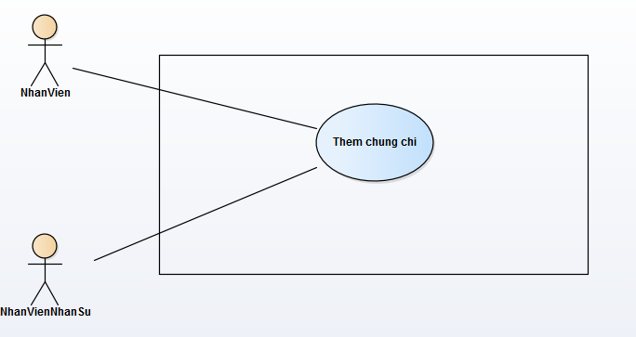

Specification

 | Use case name: |  | Them chung chi |  |  |  |  |  |  | ID: SI UC 006
 | Area: |  | Skill Inventory
 | Actors: |  | NhanVien, NhanVienNhanSu
 | Description: |  | Chức năng này cho phép nhân viên thêm mới thông tin chứng chỉ của bản thân. Nếu là quyền nhân viên quản lý nhân sự thì có thể thêm thông tin chứng chỉ của bản thân và các nhân viên khác.

 | Trigger Event

 | Trigger Type |  | External
 | Main flows
 | Actor |  |  |  |  | System
 | 1. Nhân viên ấn vào icon dấu "+" |  |  |  |  | 2. Hệ thống hiển thị form thêm thông tin của chứng chỉ.
 | 3. Nhân viên nhập thông tin chứng chỉ cần thêm. |  |  |  |  | 4. Hệ thống kiểm tra dữ liệu nhập trên form.
 | 5. Nhân viên ấn nút "Add" để thêm. |  |  |  |  | 6. Hệ thống hiện popup yêu cầu xác nhận.
 | 7. Nhân viên chọn "OK". |  |  |  |  | 8. Hệ thống thêm dữ liệu và hiện thông báo cập nhật thành công.

 | Alternative flows
 | Actor |  |  |  |  | System
 | 7.1. Nhân viên chọn "Cancel" sẽ hủy thao tác cập nhật. |  |  |  |  | 4.1. Nếu dữ liệu không hợp lệ, nút "Add" sẽ disenble.

 | Preconditions |  | Nhân viên đã đăng nhập vào hệ thống.
 | Post-conditions |  | Thêm mới thành công chứng chỉ.
 | Assumptions |  | Dữ liệu chứng chỉ hợp lệ.
 | Requirement Met |  | Cho phép thêm thông tin chứng chỉ.
 | Outstanding Issues |  | N/A
 | Priority |  | Medium
 | Risk |  | Medium

3.1.5 UC_ThemNgoaiNgu
URD |  | Skill Inventory |  |  |  |  | Process
 |  |  |  |  |  |  | Requirement
Document code |  | URD |  | Document name | User requirement |  | Create Date | 28-Mar-19 | Creator |  | Ân
 |  |  |  |  |  |  | Update Date | 28-Mar-19 | Updater |  | Ân
3.1.1
Layout

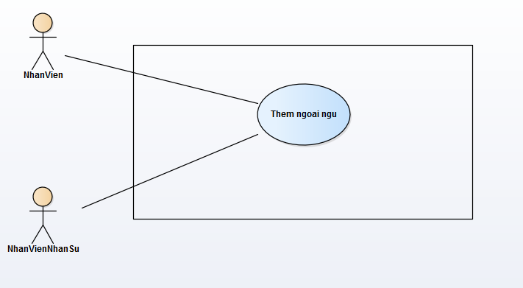

Specification

 | Use case name: |  | Them ngoai ngu |  |  |  |  |  |  | ID: SI UC 005
 | Area: |  | Skill Inventory
 | Actors: |  | NhanVien, NhanVienNhanSu
 | Description: |  | Chức năng này cho phép nhân viên thêm ngoại ngữ của bản thân. Nếu là quyền nhân viên quản lý nhân sự thì có thể thêm thông tin ngoại ngữ của bản thân và các nhân viên khác.

 | Trigger Event

 | Trigger Type |  | External
 | Main flows
 | Actor |  |  |  |  | System
 | 1. Nhân viên ấn vào icon dấu "+" để thêm ngoại ngữ. |  |  |  |  | 2. Hệ thống hiển thị form thêm thông tin của ngoại ngữ
 | 3. Nhân viên nhập thông tin của ngoại ngữ cần thêm. |  |  |  |  | 4. Hệ thống kiểm tra dữ liệu nhập trên form.
 | 5. Nhân viên ấn nút "Add" để lưu thông tin. |  |  |  |  | 6. Hệ thống hiện popup yêu cầu xác nhận.
 | 7. Nhân viên chọn "OK". |  |  |  |  | 8. Hệ thống thêm dữ liệu và hiện thông báo thêm thành công.

 | Alternative flows
 | Actor |  |  |  |  | System
 | 7.1. Nhân viên chọn "Cancel" sẽ hủy thao tác thêm ngoại ngữ . |  |  |  |  | 4.1. Nếu dữ liệu không hợp lệ, nút "Add" sẽ disenble.

 | Preconditions |  | Nhân viên đã đăng nhập vào hệ thống.
 | Post-conditions |  | Thêm thành công ngoại ngữ .
 | Assumptions |  | Dữ liệu ngoại ngữ hợp lệ.
 | Requirement Met |  | Cho phép thêm thông tin ngoại ngữ.
 | Outstanding Issues |  | N/A
 | Priority |  | Medium
 | Risk |  | Medium

3.1.7 UC_XoaNgoaiNgu
URD |  | Skill Inventory |  |  |  |  |  | Process
 |  |  |  |  |  |  |  | Requirement
Document code |  | URD |  |  | Document name | User requirement |  | Create Date | 28-Mar-19 | Creator |  | Hoàng
 |  |  |  |  |  |  |  | Update Date | 28-Mar-19 | Updater |  | Hoàng
3.1.1
Layout

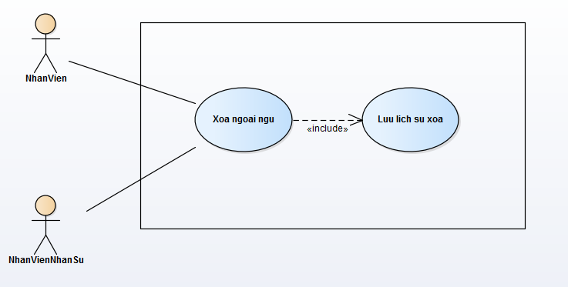

Specification

 | Use case name: |  | Xoa ngoai ngu |  |  |  |  |  |  |  | ID: SI UC 007
 | Area: |  | Skill Inventory
 | Actors: |  | NhanVien, NhanVienNhanSu
 | Description: |  | Chức năng này cho phép nhân viên xóa thông tin ngoại ngữ của bản thân. Nếu là quyền nhân viên quản lý nhân sự thì có thể xóa thông tin ngoại ngữ của bản thân và các nhân viên khác. Hệ thống sẽ tự động ghi lịch sử xóa vào cơ sở dữ liệu.

 | Trigger Event

 | Trigger Type |  | External
 | Main flows
 | Actor |  |  |  |  |  | System
 | 1. Nhân viên ấn vào icon delete để xóa ngoại ngữ. |  |  |  |  |  | 2. Hệ thống hiện popup yêu cầu xác nhận.
 | 3. Nhân viên chọn "OK". |  |  |  |  |  | 4. Hệ thống xóa dữ liệu và hiện thông báo xóa thành công.
 |  |  |  |  |  |  | 5. Hệ thống tự động ghi lịch sử xóa vào cơ sở dữ liệu.

 | Alternative flows
 | Actor |  |  |  |  |  | System
 | 7.1. Nhân viên chọn "Cancel" sẽ hủy thao tác xóa ngoại ngữ .

 | Preconditions |  |  | Nhân viên đã đăng nhập vào hệ thống.
 | Post-conditions |  |  | Xóa thành công ngoại ngữ .
 | Assumptions |  |  | N/A
 | Requirement Met |  |  | Cho phép xóa thông tin ngoại ngữ.
 | Outstanding Issues |  |  | N/A
 | Priority |  |  | Medium
 | Risk |  |  | Medium

3.1.8 UC_XoaChungChi
URD |  | Skill Inventory |  |  |  |  | Process
 |  |  |  |  |  |  | Requirement
Document code |  | URD |  | Document name | User requirement |  | Create Date | 28-Mar-19 | Creator |  | Ân
 |  |  |  |  |  |  | Update Date | 28-Mar-19 | Updater |  | Ân
3.1.1
Layout

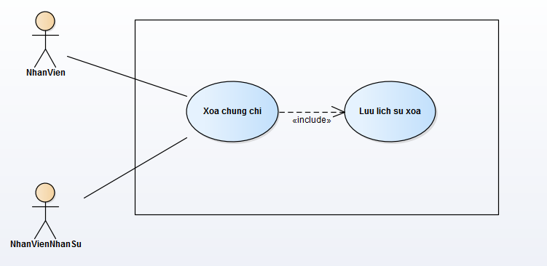

Specification

 | Use case name: |  | Xoa chung chi |  |  |  |  |  |  | ID: SI UC 008
 | Area: |  | Skill Inventory
 | Actors: |  | NhanVien, NhanVienNhanSu
 | Description: |  | Chức năng này cho phép nhân viên xóa thông tin chứng chỉ của bản thân. Nếu là quyền nhân viên quản lý nhân sự thì có thể xóa thông tin chứng chỉ của bản thân và các nhân viên khác. Hệ thống sẽ tự động ghi lịch sử xóa vào cơ sở dữ liệu.

 | Trigger Event

 | Trigger Type |  | External
 | Main flows
 | Actor |  |  |  |  | System
 | 1. Nhân viên ấn vào icon delete để xóa chứng chỉ. |  |  |  |  | 2. Hệ thống hiện popup yêu cầu xác nhận.
 | 3. Nhân viên chọn "OK". |  |  |  |  | 4. Hệ thống xóa dữ liệu và hiện thông báo xóa thành công.
 |  |  |  |  |  | 5. Hệ thống tự động ghi lịch sử xóa vào cơ sở dữ liệu.

 | Alternative flows
 | Actor |  |  |  |  | System
 | 7.1. Nhân viên chọn "Cancel" sẽ hủy thao tác xóa chứng chỉ .

 | Preconditions |  | Nhân viên đã đăng nhập vào hệ thống.
 | Post-conditions |  | Xóa thành côngchứng chỉ .
 | Assumptions |  | N/A
 | Requirement Met |  | Cho phép xóa thông tin chứng chỉ.
 | Outstanding Issues |  | N/A
 | Priority |  | Medium
 | Risk |  | Medium

3.1.9 UC_XemChungChi
URD |  | Skill Inventory |  |  |  |  | Process
 |  |  |  |  |  |  | Requirement
Document code |  | URD |  | Document name | User requirement |  | Create Date | 28-Mar-19 | Creator |  | Hoàng
 |  |  |  |  |  |  | Update Date | 28-Mar-19 | Updater |  | Hoàng
3.1.1
Layout

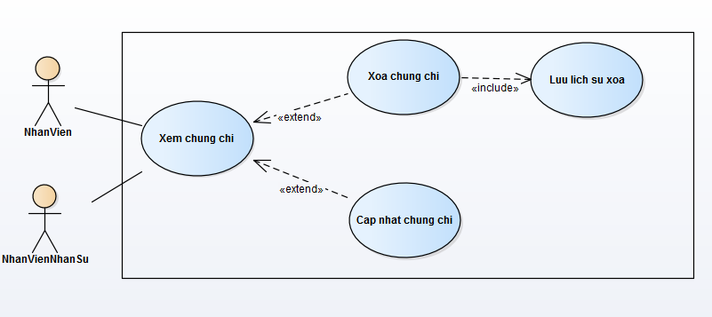

Specification

 | Use case name: |  | Xem chung chi |  |  |  |  |  |  | ID: SI UC 009
 | Area: |  | Skill Inventory
 | Actors: |  | NhanVien, NhanVienNhanSu
 | Description: |  | Chức năng này cho phép nhân viên xem thông tin chứng chỉ của bản thân. Nếu là quyền nhân viên quản lý nhân sự thì có thể xem thông tin chứng chỉ của bản thân và các nhân viên khác.

 | Trigger Event

 | Trigger Type |  | External
 | Main flows
 | Actor |  |  |  |  | System
 |  |  |  |  |  | 1. Hệ thống hiện thông tin các chứng chỉ hiện có của nhân viên.

 | Alternative flows
 | Actor |  |  |  |  | System
 |  |  |  |  |  | 1.1. Nếu nhân viên không có chứng chỉ nào sẽ hiện thông báo "0 Certificate".

 | Preconditions |  | Nhân viên đã đăng nhập vào hệ thống.
 | Post-conditions |  | N/A
 | Assumptions |  | N/A
 | Requirement Met |  | Cho phép xem thông tin chứng chỉ.
 | Outstanding Issues |  | N/A
 | Priority |  | Medium
 | Risk |  | Medium

3.1.10 UC_XemNgoaiNgu
URD |  | Skill Inventory |  |  |  |  | Process
 |  |  |  |  |  |  | Requirement
Document code |  | URD |  | Document name | User requirement |  | Create Date | 28-Mar-19 | Creator |  | Hoàng
 |  |  |  |  |  |  | Update Date | 28-Mar-19 | Updater |  | Hoàng
3.1.1
Layout

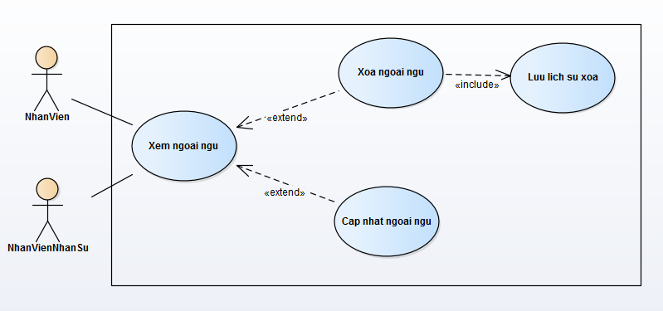

Specification

 | Use case name: |  | Xem ngoai ngu |  |  |  |  |  |  | ID: SI UC 010
 | Area: |  | Skill Inventory
 | Actors: |  | NhanVien, NhanVienNhanSu
 | Description: |  | Chức năng này cho phép nhân viên xem thông tin ngoại ngữ của bản thân. Nếu là quyền nhân viên quản lý nhân sự thì có thể xem thông tin ngoại ngữ của bản thân và các nhân viên khác.

 | Trigger Event

 | Trigger Type |  | External
 | Main flows
 | Actor |  |  |  |  | System
 |  |  |  |  |  | 1. Hệ thống hiện thông tin các ngoại ngữ hiện có của nhân viên.

 | Alternative flows
 | Actor |  |  |  |  | System
 |  |  |  |  |  | 1.1. Nếu nhân viên không có chứng chỉ nào sẽ hiện thông báo "0 Language".

 | Preconditions |  | Nhân viên đã đăng nhập vào hệ thống.
 | Post-conditions |  | N/A
 | Assumptions |  | N/A
 | Requirement Met |  | Cho phép xem thông tin ngoại ngữ.
 | Outstanding Issues |  | N/A
 | Priority |  | Medium
 | Risk |  | Medium

3.1.11 UC_XemThongTinCaNhan
URD |  | Skill Inventory |  |  |  |  | Process
 |  |  |  |  |  |  | Requirement
Document code |  | URD |  | Document name | User requirement |  | Create Date | 28-Mar-19 | Creator |  | Ân
 |  |  |  |  |  |  | Update Date | 28-Mar-19 | Updater |  | Ân
3.1.1
Layout

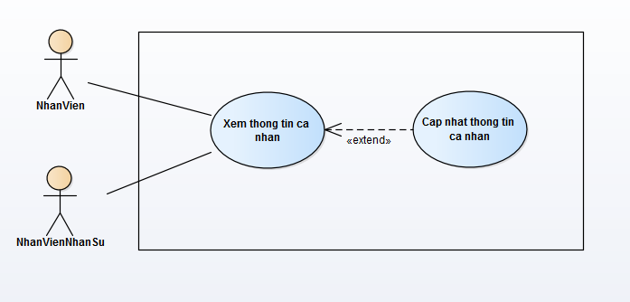

Specification

 | Use case name: |  | Xem thong tin ca nhan |  |  |  |  |  |  | ID: SI UC 011
 | Area: |  | Skill Inventory
 | Actors: |  | NhanVien, NhanVienNhanSu
 | Description: |  | Chức năng này cho phép nhân viên xem thông tin cá nhân của bản thân. Nếu là quyền nhân viên quản lý nhân sự thì có thể xem thông tin cá nhân của bản thân và các nhân viên khác.

 | Trigger Event

 | Trigger Type |  | External
 | Main flows
 | Actor |  |  |  |  | System
 |  |  |  |  |  | 1. Hệ thống hiện thông tin cá nhân của nhân viên.

 | Alternative flows
 | Actor |  |  |  |  | System

 | Preconditions |  | Nhân viên đã đăng nhập vào hệ thống.
 | Post-conditions |  | N/A
 | Assumptions |  | N/A
 | Requirement Met |  | Cho phép xem thông tin cá nhân.
 | Outstanding Issues |  | N/A
 | Priority |  | Medium
 | Risk |  | Medium

3.1.12 UC_CapNhatThongTinCaNhan
URD |  | Skill Inventory |  |  |  |  | Process
 |  |  |  |  |  |  | Requirement
Document code |  | URD |  | Document name | User requirement |  | Create Date | 28-Mar-19 | Creator |  | Hoàng
 |  |  |  |  |  |  | Update Date | 28-Mar-19 | Updater |  | Hoàng
3.1.1
Layout

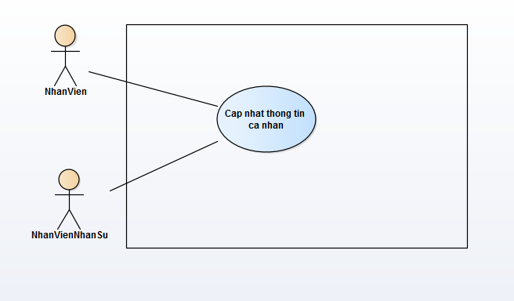

Specification

 | Use case name: |  | Cap nhat thong tin ca nhan |  |  |  |  |  |  | ID: SI UC 012
 | Area: |  | Skill Inventory
 | Actors: |  | NhanVien, NhanVienNhanSu
 | Description: |  | Chức năng này cho phép nhân viên cập nhật thông tin cá nhân của bản thân. Nếu là quyền nhân viên quản lý nhân sự thì có thể cập nhật thông tin cá nhân của bản thân và các nhân viên khác.

 | Trigger Event

 | Trigger Type |  | External
 | Main flows
 | Actor |  |  |  |  | System
 | 1. Nhân viên ấn vào nút "Edit Information" |  |  |  |  | 2. Hệ thống hiển thị form chỉnh sửa thông tin cá nhân của nhân viên
 | 3. Nhân viên nhập thông tin cần chỉnh sửa. |  |  |  |  | 4. Hệ thống kiểm tra dữ liệu nhập trên form.
 | 5. Nhân viên ấn nút "Save" để lưu thông tin. |  |  |  |  | 6. Hệ thống hiện popup yêu cầu xác nhận.
 | 7. Nhân viên chọn "OK". |  |  |  |  | 8. Hệ thống update dữ liệu và hiện thông báo cập nhật thành công.

 | Alternative flows
 | Actor |  |  |  |  | System
 | 7.1. Nhân viên chọn "Cancel" sẽ hủy thao tác cập nhật. |  |  |  |  | 4.1. Nếu dữ liệu không hợp lệ, nút "Save" sẽ disenble.

 | Preconditions |  | Nhân viên đã đăng nhập vào hệ thống.
 | Post-conditions |  | Cập nhật thành công thông tin cá nhân.
 | Assumptions |  | Dữ liệu cập nhật hợp lệ.
 | Requirement Met |  | Cho phép cập thông tin cá nhân.
 | Outstanding Issues |  | N/A
 | Priority |  | Medium
 | Risk |  | Medium

3.1.13 UC_CapNhatAvatar
URD |  | Skill Inventory |  |  |  |  | Process
 |  |  |  |  |  |  | Requirement
Document code |  | URD |  | Document name | User requirement |  | Create Date | 28-Mar-19 | Creator |  | Ân
 |  |  |  |  |  |  | Update Date | 28-Mar-19 | Updater |  | Ân
3.1.1
Layout

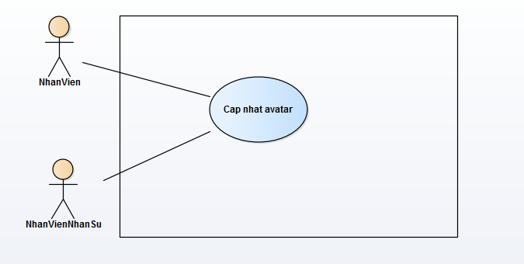

Specification

 | Use case name: |  | Cap nhat avatar |  |  |  |  |  |  | ID: SI UC 013
 | Area: |  | Skill Inventory
 | Actors: |  | NhanVien, NhanVienNhanSu
 | Description: |  | Chức năng này cho phép nhân viên cập nhật ảnh đại diện cá nhân của bản thân. Nếu là quyền nhân viên quản lý nhân sự thì có thể cập ảnh đại diện cá nhân của bản thân và các nhân viên khác.

 | Trigger Event

 | Trigger Type |  | External
 | Main flows
 | Actor |  |  |  |  | System
 | 1. Nhân viên ấn vào nút "Change avatar" |  |  |  |  | 2. Hệ thống hiển thị form nhập URL ảnh(URL online).
 | 3. Nhân viên nhập URL ảnh. |  |  |  |  | 4. Hệ thống kiểm tra dữ liệu nhập trên form.
 | 5. Nhân viên ấn nút "Preview" để xem ảnh. |  |  |  |  | 6. Hệ thống xử lý và hiển thị ảnh từ URL được nhập.
 | 7. Nhân viên chọn "OK". |  |  |  |  | 8. Hệ thống update dữ liệu và hiện thông báo cập nhật thành công.

 | Alternative flows
 | Actor |  |  |  |  | System
 | 7.1. Nhân viên chọn "Cancel" sẽ hủy thao tác cập nhật. |  |  |  |  | 4.1. Nếu dữ liệu không hợp lệ, sẽ thông báo "Invalid URL"

 | Preconditions |  | Nhân viên đã đăng nhập vào hệ thống.
 | Post-conditions |  | Cập nhật thành công avatar cá nhân.
 | Assumptions |  | Dữ liệu cập nhật hợp lệ.
 | Requirement Met |  | Cho phép cập nhật avatar cá nhân.
 | Outstanding Issues |  | N/A
 | Priority |  | Medium
 | Risk |  | Medium

